Instructions
Instructions

Étape 1
a. | Accéder à l’onglet « 1 – Partenaires et supervision » du présent fichier Excel.
b. | Entrer l’information relative à l’ensemble des organisations partenaires et des professeures superviseures ou professeurs superviseurs.

Étape 2
a. | Accéder à l’onglet « 2 – Budget – Standard » du présent fichier Excel.
b. | Saisir l’information relative à toutes les unités de stage prévues dans le cadre du projet, ainsi que les précisions qui sont demandées à leur égard.

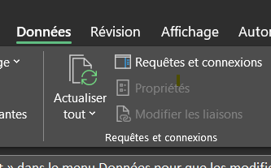
Étape 3
a. | Accéder à l’onglet « 3 – Vérification proposition » du présent fichier Excel. | Cliquer sur l’icône « Actualiser tout » dans le menu Données pour que les modifications s’appliquent.
b. | Établir la correspondance entre les données qui s’affichent ainsi à l’écran et l’information de la section 1.1 de la proposition de recherche Accélération.
c. | * Facultatif. Vous pouvez copier et coller le visuel de cette feuille Excel pour remplacer le contenu de la section 1.1 lorsque vous aurez parachevé le tout.

